注文票
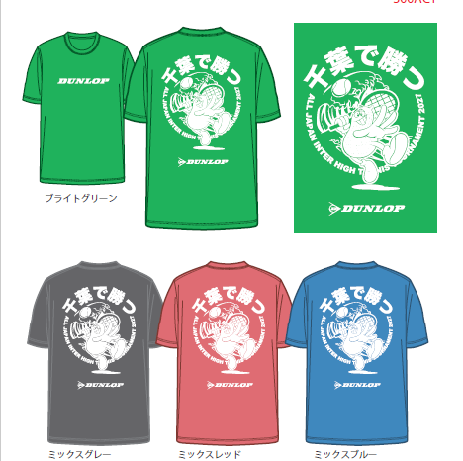
２０２７ 千葉インターハイ応援Tシャツご発注書

 |  |  |  |  | 注文日 （送信日） | 月 日
フリガナ |  |  |  |  | フリガナ
学校名 |  |  |  |  | 担当者

〒 住所 |  |  |  |  | TEL
 |  |  |  |  | e-mail (担当者)
TEL

Tシャツ ￥2,500(税込） | サイズ |  |  |  |  |  |  | カラー別計
 | XS | S | M | L | O | XO | 2XO

ミックスグレー |  |  |  |  |  |  |  | 0

ミックスレッド |  |  |  |  |  |  |  | 0

ミックスブルー |  |  |  |  |  |  |  | 0

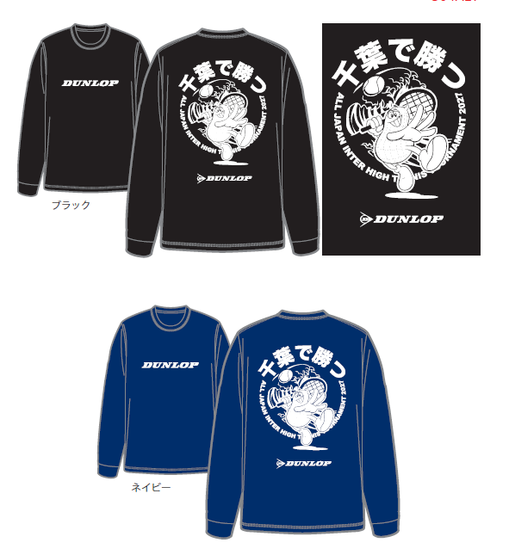

ブライトグリーン |  |  |  |  |  |  |  | 0

 |  |  |  |  |  | 総合計 |  | 0

 |  |  |  |  |  | 合計金額 |  | 0

ロングTシャツ ￥3,000(税込） | サイズ |  |  |  |  |  |  | カラー別計
 | XS | S | M | L | O | XO | 2XO

ブラック |  |  |  |  |  |  |  | 0

ネイビー |  |  |  |  |  |  |  | 0

 |  |  |  |  |  | 総合計 |  | 0

 |  |  |  |  |  | 合計金額 |  | 0

 |  |  |  |  |  | 総額 |  | ¥0

注文票送付先 ➡ | chiba_tennis_interhigh@googlegroups.com

